상품제안서
미니 카드형 USB 메모리 | 상품코드: F18194

 |  |  |  |  |  |  | 02-412-0044 | www.easy1.co.kr
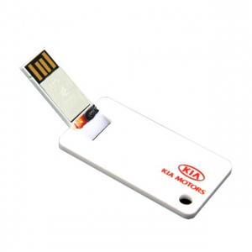 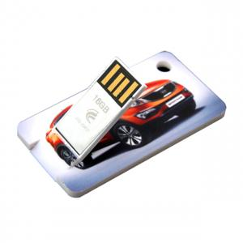

【상세/제작정보】 | * USB메모리는 발주시 사전에 가격을 확인하여 주시기 바랍니다.

【인쇄/포장옵션】 | 풀칼라 / 포장지포장

【공급단가】 | 수량 | 100~ | 300~ | 500~ | 1,000~ | 2,000~
*VAT별도 | 8G | 4,840원 | 4,770원 | 4,660원 | 4,470원 | 4,280원
 | 16G | 5,200원 | 5,120원 | 5,000원 | 4,800원 | 4,600원
 | 32G | 5,900원 | 5,810원 | 5,680원 | 5,450원 | 5,220원
 | 64G | 8,150원 | 8,020원 | 7,840원 | 7,520원 | 7,210원

【상품 URL】 | https://dev.easy1.co.kr:443/src/goods_detail.php?gdno=18194

